List1
 |  | ÚP Prášily | ÚP Srní | ÚP Modrava | ÚP Borová Lada | ÚP Č Žleby | ÚP Stožec | Množství Celkem | Cena za jednotku Kč bez DPH | Cena celkem Kč be DPH

Materiál | jedn. | Množství | Množství | Množství | Množství | Množství | Množství | Množství | Kč
Oplocenkový Díl Dř. Šíře 2m,výška 2m | ks | 1220 | 1100 | 1000 | 300 | 1000 | 400 | 5020 | 236 | 1184720
Dřevené díly na IO 50x160 cm (oplůtky) | Ks |  | 200 |  |  |  |  | 200 | 51 | 10200
 |  |  |  |  |  |  |  |  |  | 1194920
Předmětem plnění této smlouvy je dodávka oplocenkových dílů - skládají se ze smrkových latí o rozměrech viz. nákres.

Použití hřebíků - 63 mm konvexní, 63 mm šroubové - požadujeme řádně zahnuté špičky.

Cena bude stanovena za výrobu a dodávku (včetně složení) jednoho oplocenkového dílu do místa plnění.

Nákres:

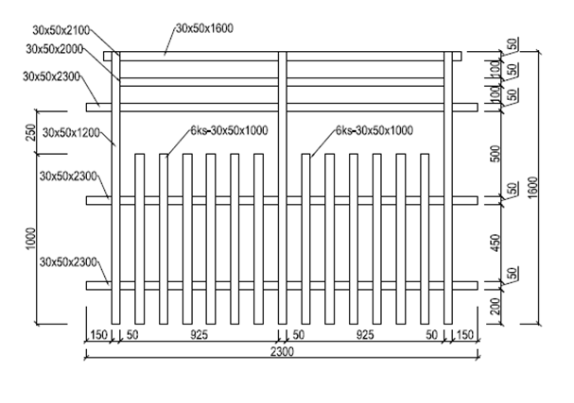

Oplocenkové díly na individuální ochranu 50 cm x 160 cm (oplůtky)

Místa dodávky a předpokládané množství dodávaných kusů:
ÚP Prášily – 400 ks

Oplocenkové díly na individuální ochranu 50 cm x 160 cm (oplůtky)

